상품제안서
제브라 클립온 멀티펜 | 상품코드: S02871

 |  |  |  |  |  |  | 02-713-8555 | www.synergygift.co.kr
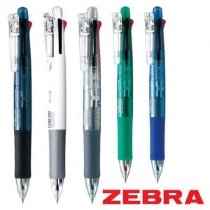

【상세/제작정보】 | <p>※ 종이케이스, 원통케이스 별도 문의 바랍니다.</p>

【인쇄/포장옵션】 | 실크 / OPP(비닐)

【공급단가】 | 수량 | 100~ | 300~ | 500~ | 1,000~ | 3,000~
*VAT별도 | 단가 | 4,990원 | 4,910원 | 4,800원 | 4,600원 | 4,410원

【상품 URL】 | https://www.synergygift.co.kr:443/src/goods_detail.php?gdno=3721

